中面
安威川ダムカレー ワークシート
あ い が わ だ む か れ ー
わ ー く し ー と

・ ・
・ ・
・ ・
・ ・
・ ・
☆出来上がり写真（ここに写真を貼ろう！） | ☆用意するもの（４人分）（＜例＞「・牛肉 150g」など）

①
②
③
④
⑤
⑥
⑦
⑧
⑨
⑩
 | ☆作り方（４人分）（＜例＞「材料をすべて一口大に切る」など）

☆ポイント（気に入っているところ、よく見てもらいたいところ）

☆安威川ダムカレーの設計図（イラスト・説明）
(それぞれの部分がダムのどの部分を表しているのか分かるようにかこう！) | ☆感想、ふりかえり（良かったこと、難しかったこと、もっと工夫すれば良かったこと など）


カレー(ダム湖)
＜例＞
ご飯(ていたい)
れい
はん
かれー
だむ こ

 |  | ここまで書けたらワークシートは完成！
 |  | 夏休みの自由研究として学校に提出しよう！
【コメント欄 ※学校には空欄で提出してね】
がっこう
くうらん
ていしゅつ
らん

外面
R8
 |  |  |  |  |  | 茨木市提供（都市活力部北部政策課）
安威川ダムカレー ワークシート
あ い が わ だ む か れ ー
わ ー く し ー と

 |  |  |  |  |  |  | 安威川ダムカレーを作った日： 月 日 曜日

※守ってほしいこと |  |  |  |  |  |  | 調べること① 安威川ダムって何？ （歴史、役割、特ちょう など）
・刃物 や 火 を使うときは、必ず大人 に付きそってもらいましょう。
・作り方や出来上がり写真は、自分や他の人の顔が写っていないものを使いましょう。
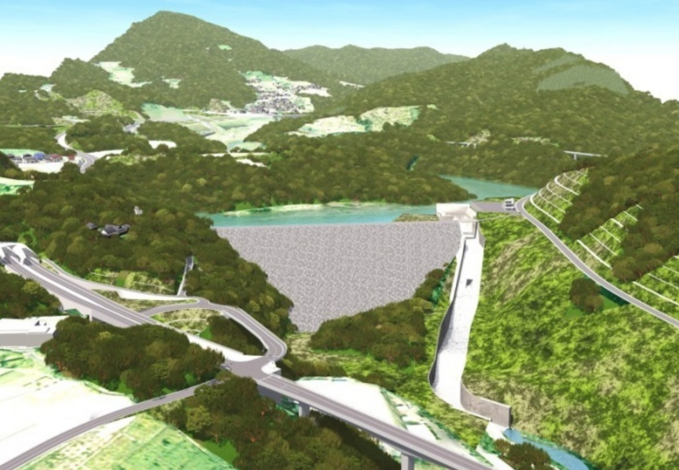
・書くスペースが足らないときは、自分で用意した紙を使ってワークシートと一緒に提出しましょう。
（自分で用意した紙があるときは、ワークシートに貼らず、ワークシートと一緒に提出して下さい。
ワークシートからはみ出したり、ワークシートの上に貼り付けてしまうと、茨木市役所の
ホームページにのせられません）

※安威川ダムカレーを作るポイント |  |  |  |  |  |  | 調べること② 安威川ダムカレーって何？ （歴史、役割、特ちょう など）
・ダムの“ていたい”(本体)を作ってカレーをせき止め、お皿の中にダムの湖（ダム湖）を作りましょう。
・ダム湖を放流できる「しかけ」を作りましょう。
・ダム湖が上手に放流できるように、カレールーの濃さを調節するなど工夫してみましょう。

【小学校の先生へ】
ワークシート両面のスキャンデータ（カラー）を、学校から茨木市役所に提出してください。
提出方法等、詳しくは茨木市HP「市役所への提出（小学校の先生へ）」をご確認ください。
（締切：９月４日（金））
［問い合わせ先］
茨木市 都市活力部 北部政策課（安威川ダムカレー担当）
Tel 072-620-1609 Mail hokubuseisaku@city.ibaraki.lg.jp
※児童の氏名・小学校名はホームページには掲載しません。
※文字等が読み取れないなど、状態によって掲載できかねる場合がありますのでご承知おきください。
※のせてほしくない・使ってほしくない場合は○で囲んでね！
・あなたのオリジナル安威川ダムカレーを茨木市HPに掲載します。
またお店からリクエストがあればメニューを使ってもらうことがあります。
（ ）←載せてほしくない人だけ✔
・もし、あなたの「安威川ダムカレー」を見て、市内のお店から「お店のメニューで使いたい」と

［茨木市HP］
言われたら、使っても良いですか？
（ ）←使ってほしくない人だけ✔

 |  | 小学校 | 年 | 組 | 番

 | 名前

